ОЛ
ОПРОСНЫЙ ЛИСТ уровнемеры СЕНС Счет №___________
Опросный лист рекомендуется заполнить электронным способом с помощью Microsoft Office Exсel, руководствуясь "Пояснениями к заполнению ОЛ" и направить вместе с заявкой на электронный адрес sne@nt-rt.ru
Заказчик:
Наименование объекта (Проекта)
Контактное лицо |  |  |  | Телефон |  |  |  | e-mail

 | 1 | Номер по порядку |  |  | 1 |  | 2 |  | 3 |  | 4 |  | 5 |  | 6
 | 2 | Тип резервуара: Передвижной (П), стационарный (С)
 | 3 | Тип резервуара (по умолчанию - ГЦ).
 | 4 | Форма днищ горизонтального цилиндра
 | 5 | Высота резервуара (D или Н), мм
 | 6 | Объем резервуара, м3
 | 7 | Высота горловины и патрубка резервуара в месте установки ПМП, мм
 | 8 | Расстояние до ограничивающей поверхности Р, мм (если нет, поставить "н")
 | 9 | Рабочая среда (по умолчанию - бензин)
 | 10 | Плотность рабочей среды: нижнее значени, кг/м3
 | 11 | Плотность рабочей среды: верхнее значени, кг/м3
 | 12 | Температура рабочей среды: нижнее значение,⁰С
 | 13 | Температура рабочей среды: верхнее значение,⁰С
 | 14 | Максимальное давление, МПа
 | 15 | Вязкость (указать для вязких сред), сСт
 | 16 | Особенность среды
 | 17 | Количество кабельных вводов/диаметр кабеля/тип защитной оболочки кабеля
 | 18 | Тип крепления преобразователя
 | 19 | Измерение плотности
 | 20 | Измерение уровня раздела сред
 | 21 | Плотность подтоварной среды, если не вода, кг/м3
 | 22 | Длина направляющей (указывается изготовителем)
 | 23 | Градуировочная таблица

 | Установка пороговых значений контролируемых параметров среды
 | 24 | Контролируемый параметр |  |  | знач./ направл. |  | знач./ направл. |  | знач./ направл. |  | знач./ направл. |  | знач./ направл. |  | знач./ направл.
 |  | 1 | заполнение по объему,% |  | 97.0 | ↑ | 97.0 | ↑ | 97.0 | ↑ | 97.0 | ↑ | 97.0 | ↑ | 97.0 | ↑
 |  | 2 | заполнение по объему,% |  | 95.0 | ↑ | 95.0 | ↑ | 95.0 | ↑ | 95.0 | ↑ | 95.0 | ↑ | 95.0 | ↑
 |  | 3
 |  | 4
 |  | 5
 |  | 6
 |  | 7
 |  | 8
 |  |  |  |  | Примечания
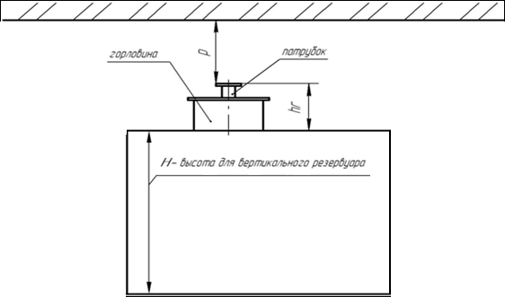
Горловина
Патрубок
Ограничивающая поверхность

Н - высота для вертикального резервуара
D - диаметр для горизонтального резервуара

